サイトマップ
https://www.mottox.co.jp/special/lanson/ |  |  | 本家のサイト：https://lanson.com/
 | タイトルタグ：ランソン - 伝統と革新のシャンパーニュ -│Special Contents │ モトックス
 | ディスクリプション：
第一階層 | 第二階層 |  | 第三階層 |  | URL | 備考 | 【UNCORK】
TOP |  |  |  |  | /
 | Concept | フィロソフィーに近いもの |  |  | /concept
 | Maison |  |  |  | /maison | リンク設置：https://www.mottox.co.jp/producer/winery/001887
 |  | 歴史と伝統 |  |  | /maison/history | 〃
 |  | 畑 |  |  | /maison/cru | 〃
 |  | ワイナリー |  |  | /maison/winery | 〃
 |  | 人 |  |  | /maison/people
 |  | クリエイション |  |  | /maison/creation | 〃
 | Collection |  |  |  | /collections
 |  | ブラック クリエイション |  | 375/1,500/3,000/BOX | /collections/le_black_creation |  | https://www.uncork.shop/shop/g/g621821/ | 複数商品ある問題
UNCORKのリンク先は、ワイナリー商品一覧で対応する（3/26決）
https://www.uncork.shop/shop/r/rchampagne-lanson/
 |  | ロゼ クリエイション |  | 375/BOX | /collections/le_rose_creation |  | https://www.uncork.shop/shop/g/g621823/ | 複数商品ある問題
 |  | ブラン・ド・ブラン |  | BOX | /collections/blanc_de_blancs_brut |  | https://www.uncork.shop/shop/g/g621826/ | 複数商品ある問題
各サイズ、Box有無を表現したい。WEBで見せ方工夫（3/21決）
 |  | ホワイト・ラベル セック |  |  | /collections/le_white_label_sec |  | https://www.uncork.shop/shop/g/g621824/
 |  | ヴィンテージ |  |  | /collections/le_vintage_brut |  | https://www.uncork.shop/shop/g/g621827/
 |  | ノーブル・シャンパーニュ |  |  | /collections/noble_champagne_brut |  | https://www.uncork.shop/shop/g/g621831/
 |  | ノーブル・シャンパーニュ ブラン・ド・ブラン |  |  | /collections/noble_champagne_blanc _de_blancs |  | https://www.uncork.shop/shop/g/g621832/
 | Ambassador | フィリップ・ミル氏 |  |  | /ambassador
現在のところ未定部分のため想定のみ。
CMSが必要になりそうであれば、対応（News部分のCMS化も同時に検討）
 | Lanson with Me（未定） |  |  |  | /lllaaannnsssooonnn（タイトルに準ずる）
 |  |  | 一人目 |  | /lllaaannnsssooonnn/11111
 |  |  | 二人目 |  | /lllaaannnsssooonnn/22222
 |  |  | ・・・
 | News |  |  |  | /news
掲出する情報は、モトックス公式サイトのNews・Event-Campaignで作る。
└ ここではリンクを設置する
（仮）Lanson ｗith meでCMSが必要になれば一緒に検討する
 |  | 仮）フランス大使館イベント |  |  | /news/……
 |  | 仮）生産者来日ディナーTokyo 2025/4/2 |  |  | /news/…….pdf
 |  | 仮）関係者セミナー開催のお知らせ |  |  | /news/……
 |  | 仮）限定ボックス登場 |  |  | uncork/……
 |  | ・・・ |  |  | /event-campaign/……

 | モトックス ヘッダー：No |  | ランソンクロスを強調した画像をTOPに使う
 | モトックス フッター：Yes |  | 各ボトルショットはメゾンから支給されているもの使用
 |  |  | 指定色と、指定割合が規定されている
 |  |  | ノーブルBdBを基調におきたい

topA
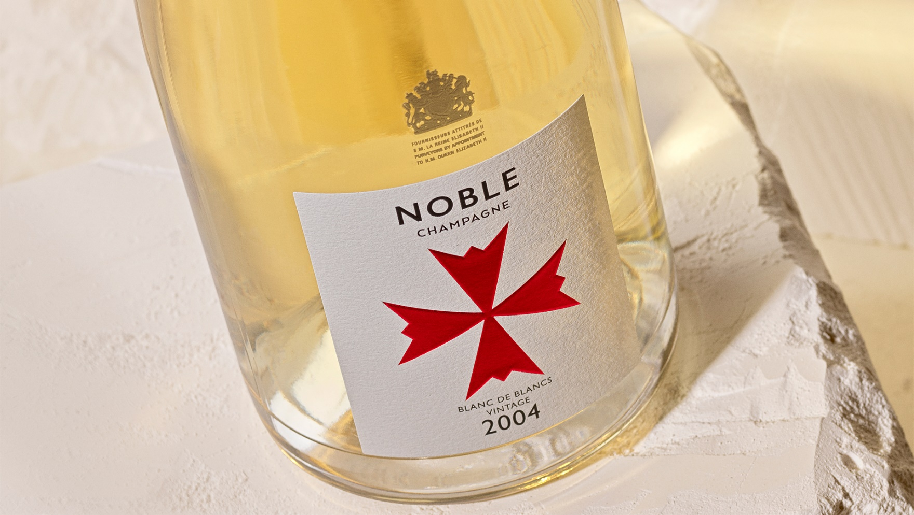
Concept Maison Collection Ambassador News

ヘッダついてくる

ヴィクトリア女王が愛した
最も歴史あるメゾンの一つ。
ランソン
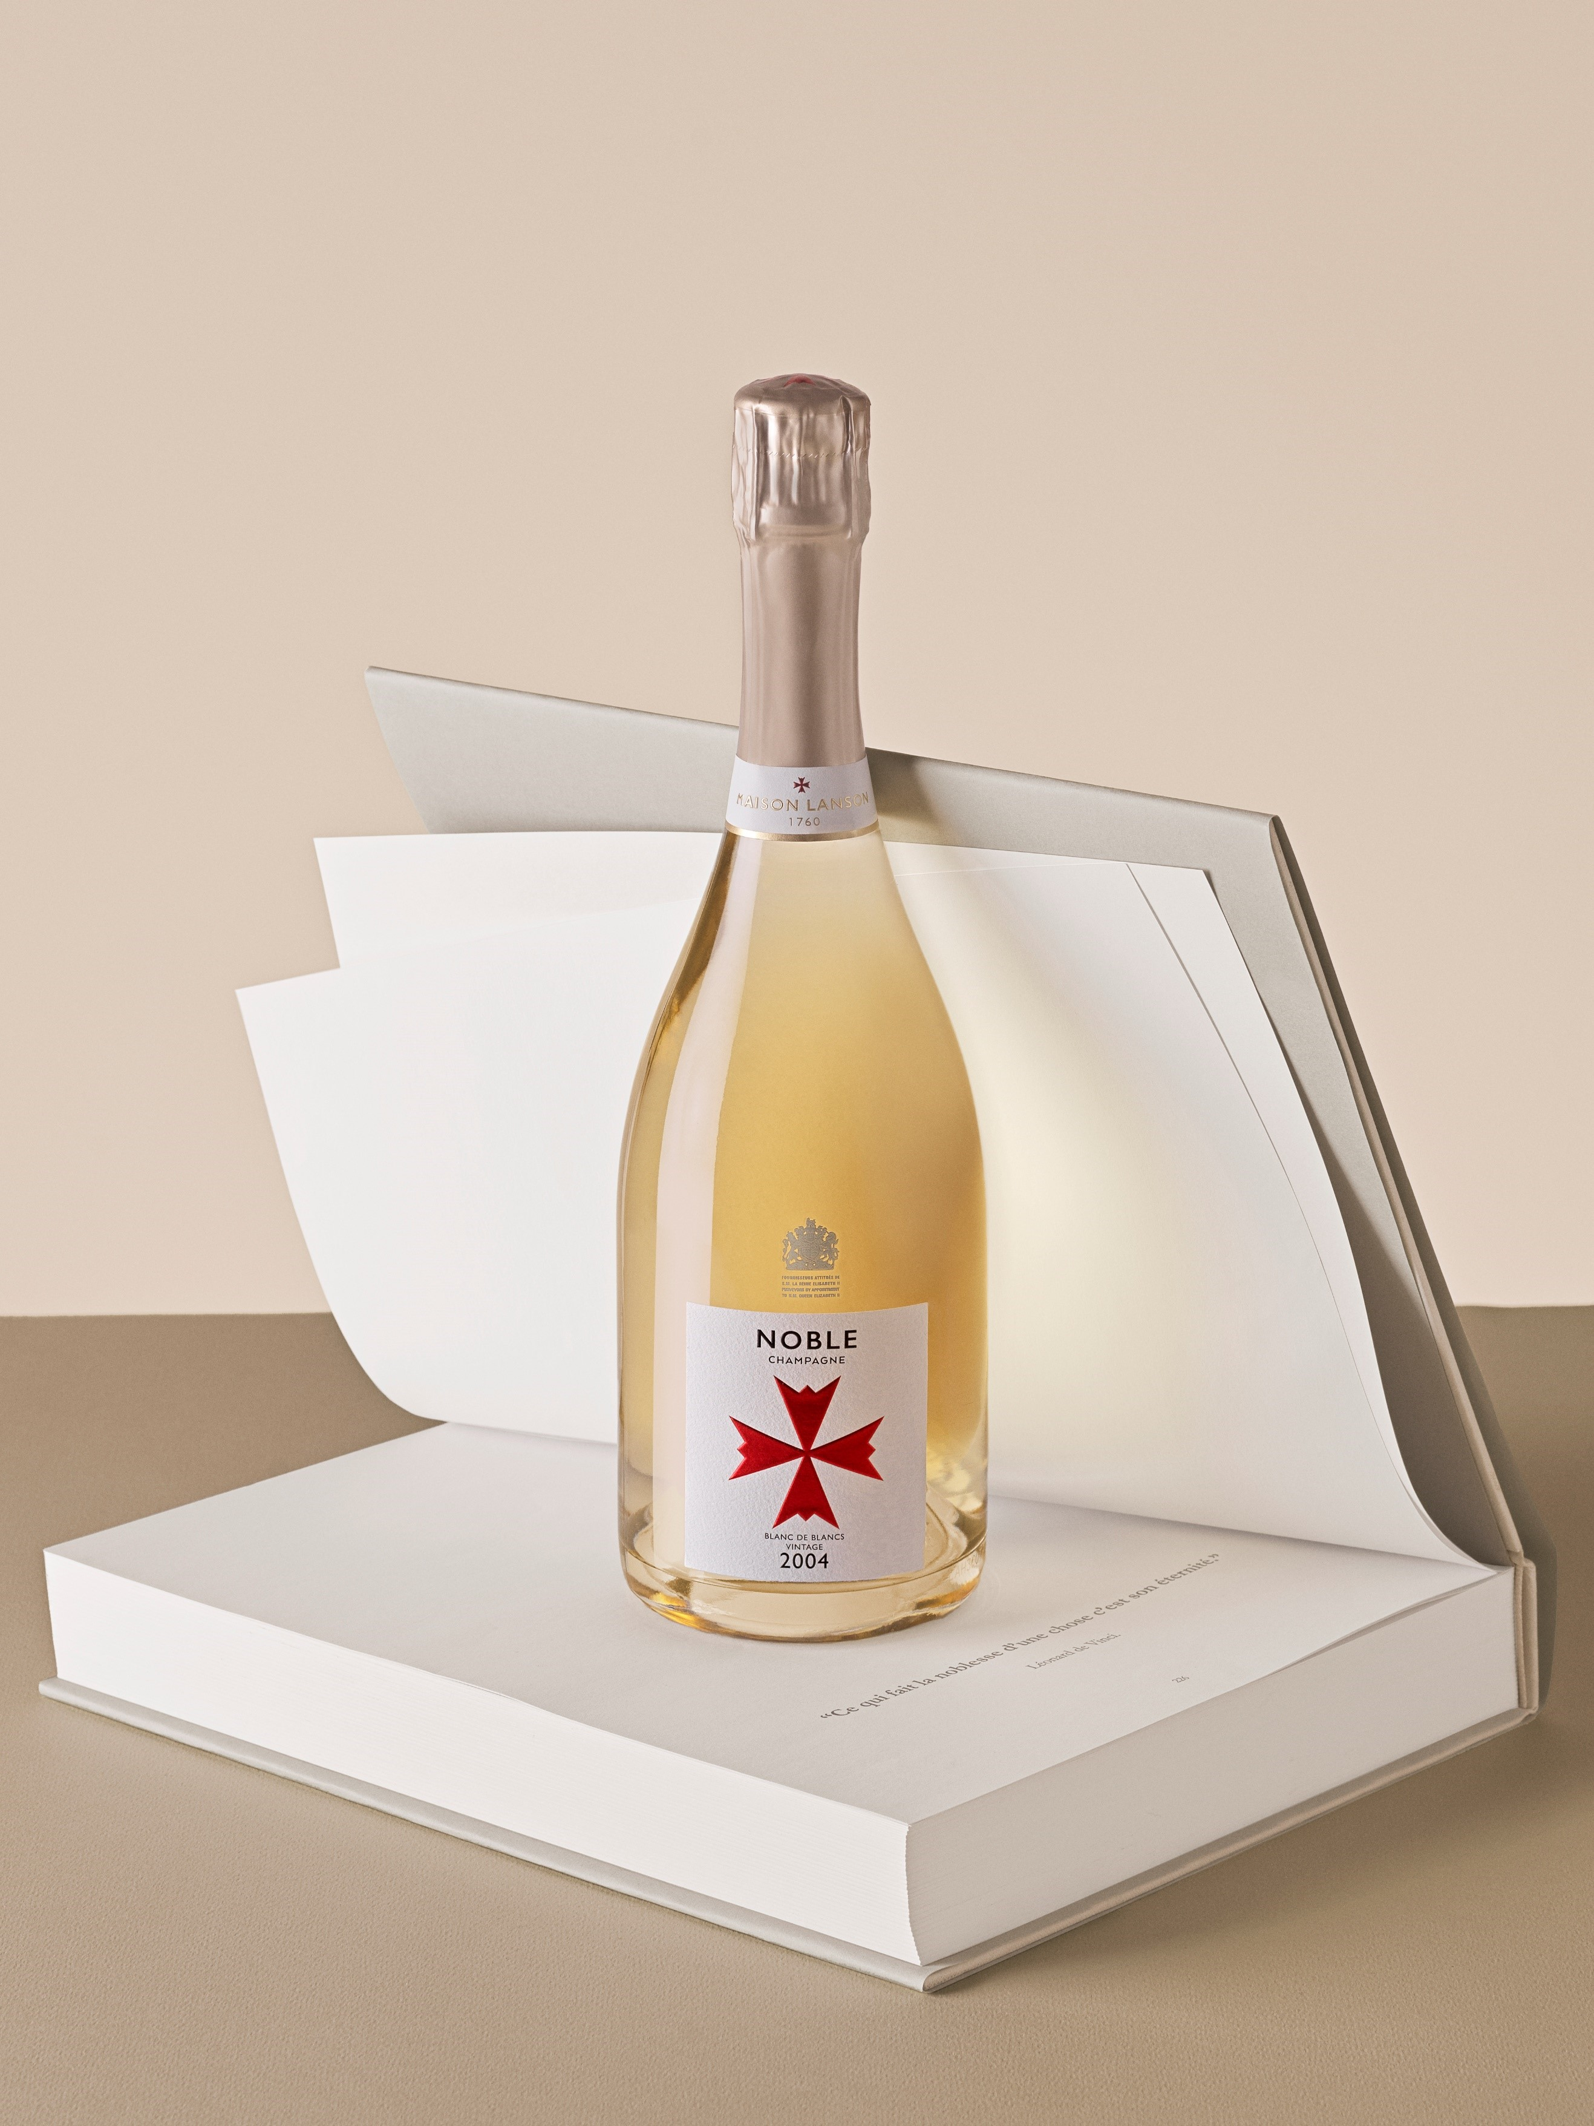

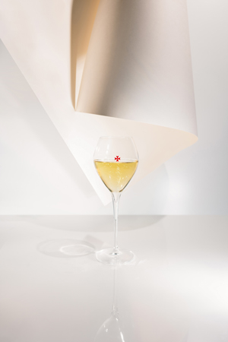

Concept

伝統に根ざし、革新に挑む。 美しい酸と瑞々しい果実味が響き合う、比類なきフレッシュさがランソンのスタイル。

view more →

Maison
マウスポインタをクロスに変更可能（PCのみ） 例：https://www.kwokyinmak.com/ や
↓イメージ

伝統と革新の精神を受け継ぐランソン。畑、造り手、そして醸造。 そのすべてに息づくこだわりが、唯一無二のシャンパーニュを形づくります。

view more →

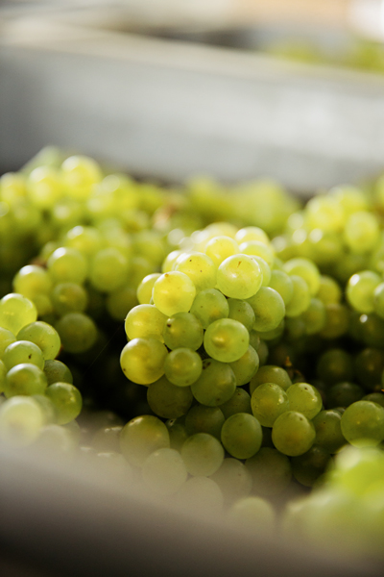
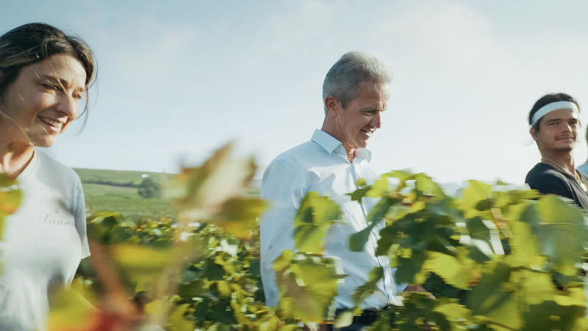
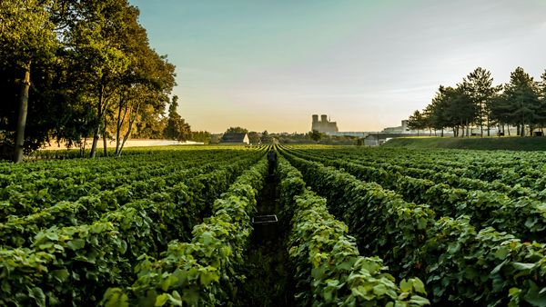
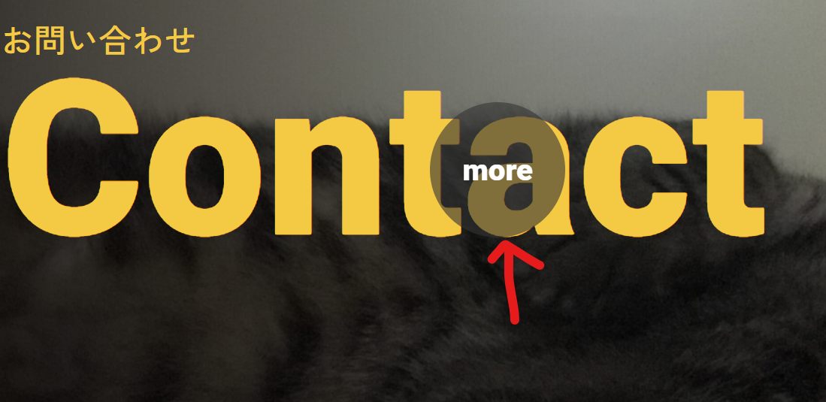

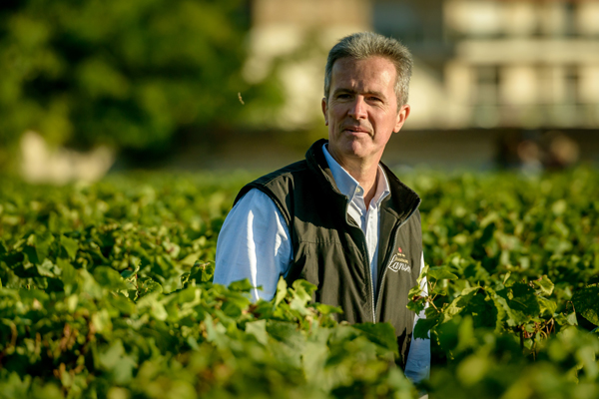

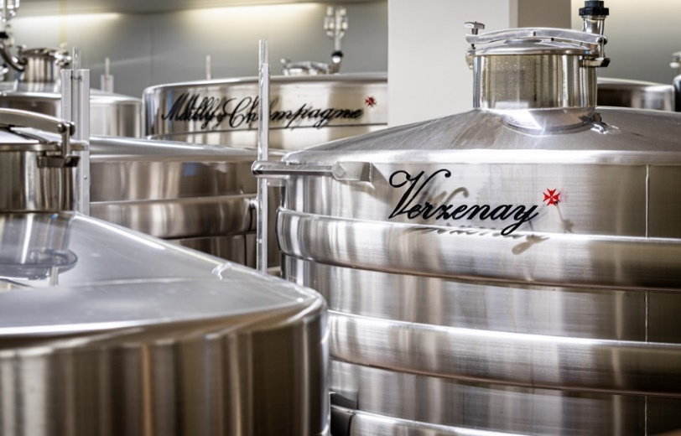
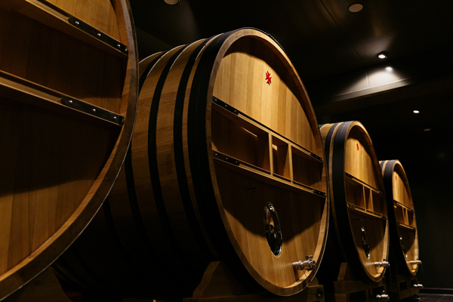

それぞれの写真を配置

スライドで表示 全７種類

Collection

view more →

ブラック クリエイション
ロゼ クリエイション
ホワイト・ラベル セック
ブラン・ド・ブラン
ヴィンテージ
ノーブル・シャンパーニュ
ノーブル・シャンパーニュ ブラン・ド・ブラン

スタンダードキュヴェでありながら、グラン・クリュとプルミエ・クリュを50％使用。メゾンのこだわりが詰まった、上質で贅沢な一本です。
果実味とフレッシュさを最大限に引き出すために、収穫とブレンドから追求。最高のロゼを目指した、こだわりの一本。
甘さと爽やかさをあわせ持つ、やさしい味わい。エスニックな食事とのペアリングやシャンパーニュの入り口にぴったりの一本です。
コート・デ・ブランの繊細なミネラル感と、モンターニュ・ド・ランスの豊かなふくらみが美しく調和。優雅さと奥行きを兼ね備えた一本です。
偉大なヴィンテージの精神を体現した一本。美しく熟成を重ねた、気品あふれるエレガントな味わいです。
黄金色の輝きに、きめ細やかな泡が生き生きと立ちのぼる。 ランソンの頂点に立つトップキュヴェにふさわしい、気品と迫力を兼ね備えた一本です。
きめ細かな美しい泡が立ち上り、繊細で上品な香りが幾重にも広がる。技と気品を極めた、トップキュヴェのブラン・ド・ブランです。

view more →
view more →
view more →
view more →
view more →
view more →
view more →

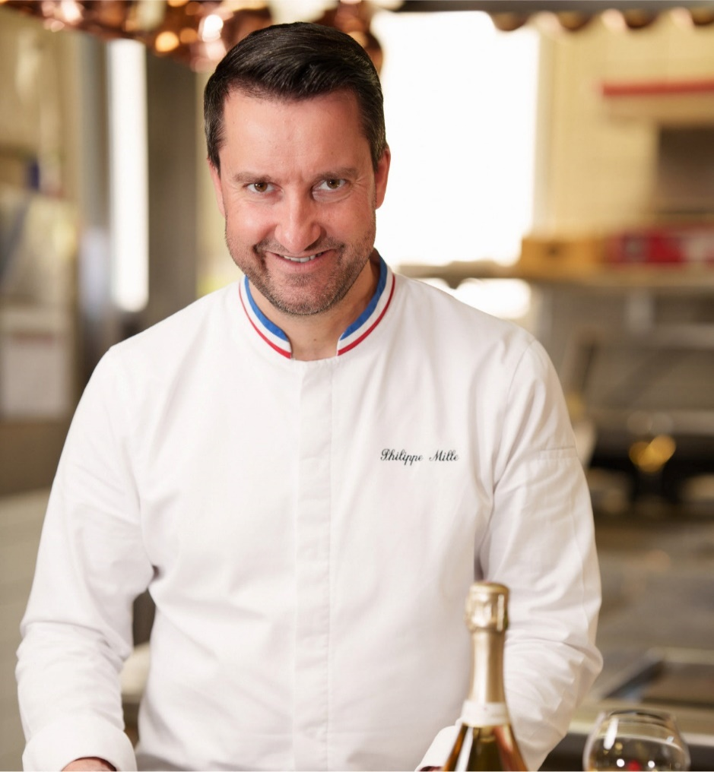

Ambassador

フランスで二ツ星を持つMOFシェフ、フィリップ・ミル氏が語るランソンの魅力

view more →

News

view more →
2025.4.30
仮）フランス大使館イベント

2025.3.25
仮）生産者来日ディナーTokyo

2025.3.01
仮）関係者セミナー開催のお知らせ

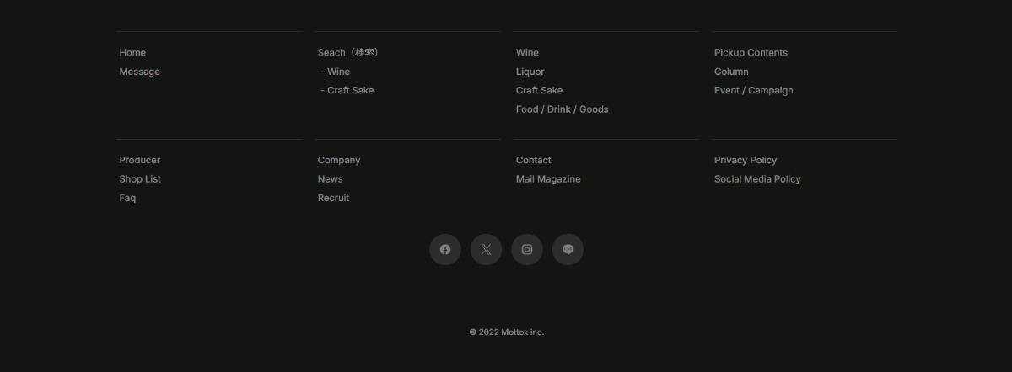

共通のフッタ
モトックスのロゴにリンクをつける
https://www.mottox.co.jp/ に飛ばす

topB
Concept Maison Collection Ambassador News
➡ スクロールしても、ロゴごとついてきてくれる

ヴィクトリア女王が愛した
最も歴史あるメゾンの一つ。
ランソン

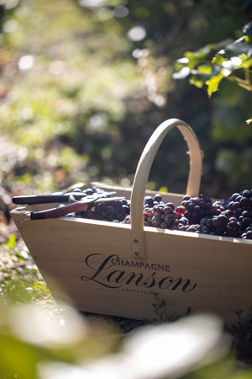
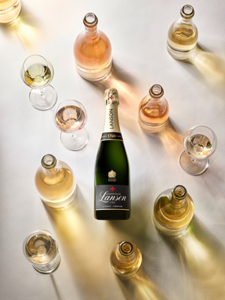
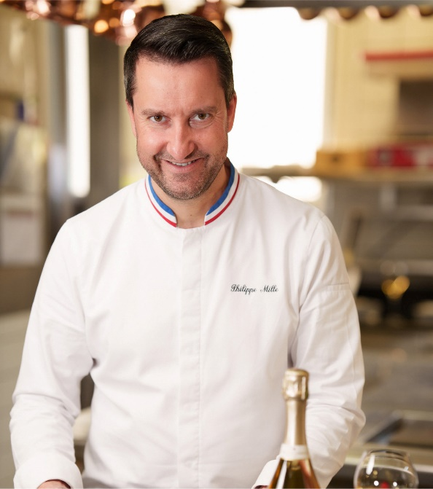

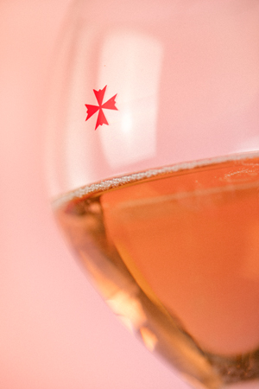
Concept
Maison
Collection
Ambassador

News

view more →
2025.4.30
仮）フランス大使館イベント
マウスポインタをクロスに変更可能（PCのみ） 例：https://www.kwokyinmak.com/

2025.3.25
仮）生産者来日ディナーTokyo

2025.3.01
仮）関係者セミナー開催のお知らせ

共通のフッタ
モトックスのロゴにリンクをつける
https://www.mottox.co.jp/ に飛ばす

Concept
Concept Maison Collection Ambassador News

➡ スクロールしてもロゴごとついてきてくれる

Concept



伝統に根ざし、革新に挑む。 美しい酸と瑞々しい果実味が響き合う、比類なきフレッシュさがランソンのスタイル。
下から上にふわっとだす動き

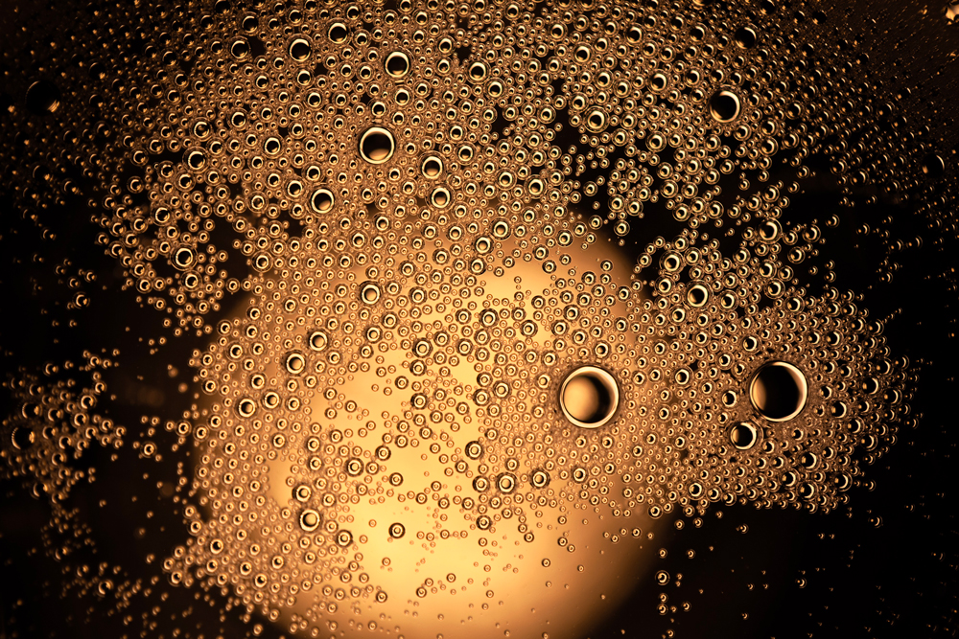

ランソンのフレッシュさの秘密は、あえて“しない”という選択にあります。 シャンパーニュで一般的なマロラクティック醗酵を行わないことで、爽やかな酸とピュアな果実味をそのままに。 エレガントでキレのある味わいが、料理との相性を一層高めます。

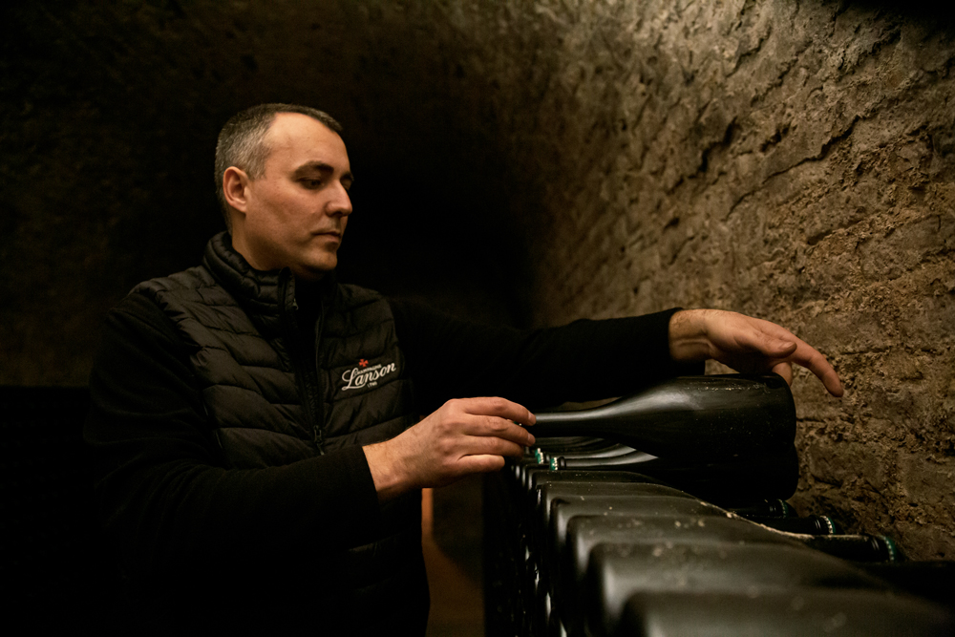

品質への飽くなき追求と職人たちの卓越した技。 厳選されたブドウ、芳醇なリザーブワインの使用、時間をかけた熟成、 そしてノンマロラクティック醗酵という独自の哲学が融合し、 時を超えて愛されるシャンパーニュを生み出す原動力となっています。

Maison
Collection
商品紹介に誘導したいので下層共通で配置
ホバーで画像がズーム
例）https://www.s-swiss.com/about/
バナーとしては一枚。複数画像の画像にするとかもあり。

Maison
Concept Maison Collection Ambassador News

Maison

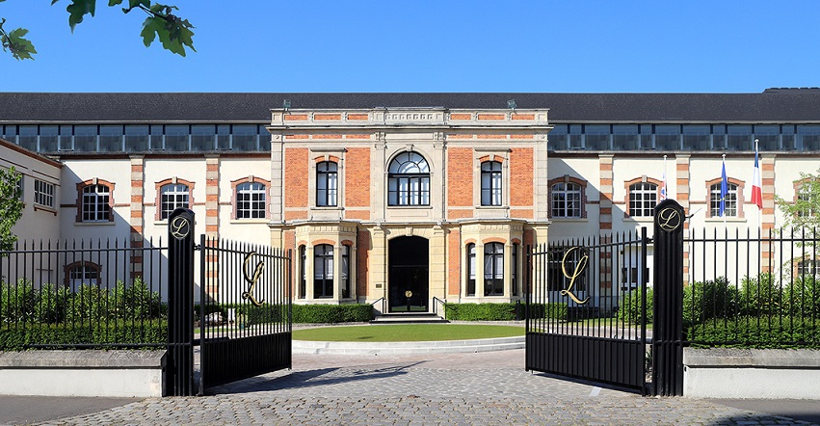

歴史と伝統

Ambassador
1760年、フランス・ランスにて創業。 ランソンは、現存する中でも最も歴史あるシャンパーニュ・メゾンのひとつです。
1900年、ヴィクトリア女王の時代に、シャンパーニュ・メゾンとして初めて英国王室御用達の栄誉を授かり、 以来120年以上にわたり、王室との深い絆を築いてきました。
さらに1977年からは、ウィンブルドン・テニストーナメントの公式シャンパーニュとして選ばれ、 英国の夏を彩るこの伝統的大会に欠かせない存在となっています。
ランソンは、時代を超えて受け継がれる伝統とともに、 品質を追求し続ける革新の精神を大切にしながら、シャンパーニュの真価を磨き続けています。
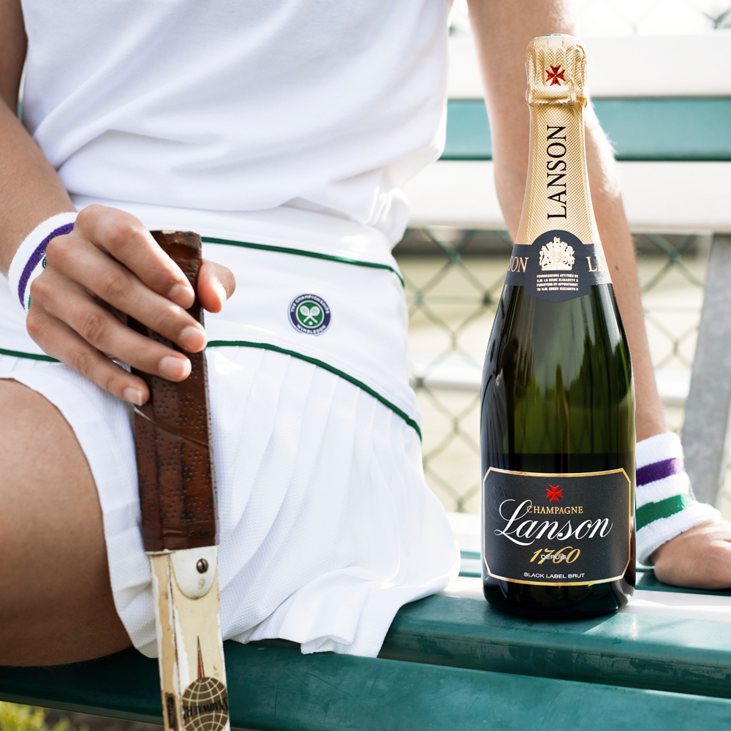

下から上にふわっとだす動き
文字→写真の順

畑

約460ヘクタールにおよぶブドウ供給のうち、60ヘクタールは自社畑。 100を超えるクリュから選び抜かれたブドウのうち、50％以上がグラン・クリュおよびプルミエ・クリュという、 卓越した品質を誇ります。
長い歴史をともに歩んできた栽培農家との強い信頼関係が、 この高品質な原料の安定供給を支えています。
またランソンは、持続可能なブドウ栽培にも早くから取り組んできました。
栽培農家の認証取得を後押しする技術・経済的支援のため、 支援団体を創設した初のシャンパーニュ・メゾンとしても知られています。
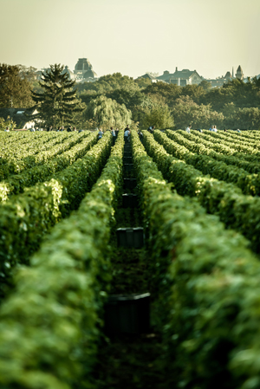

ワイナリー

ランソンは、マロラクティック発酵を行わない伝統的な製法を守り、シャンパーニュ本来のフレッシュな酸とピュアな果実味を大切にしています。 この手法は、現代では極めて稀であり、ランソンのスタイルを唯一無二の存在たらしめる重要な要素です。
さらに、多様なリザーヴワインを巧みにブレンドすることで、 奥行きのある複雑な味わいを実現。
近年では、区画ごとの個性を引き出すステンレスタンクや、 新たなシェ・ボワ（木樽貯蔵庫）、圧搾設備の導入など、最新の技術も積極的に採用。
品質をさらに高めながら、伝統に根ざした醸造哲学を貫いています。
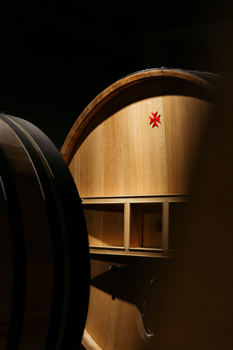

ランソンワイナリーに飛ばす
https://www.mottox.co.jp/producer/winery/001887
公式サイト内の別ページなのでアイコンでわかるように ↗

人（エルヴェ・ダンタン氏）

マルヌ県のブドウ栽培家の家に生まれ、フランス各地やシャンパーニュのメゾンで研鑽を積んだ後、その確かな技と深い知見が高く評価され、2013年にランソンの醸造チームに迎えられました。
伝統を守ることにとどまらず、リザーヴワインの強化や新設備の導入など、革新的なアプローチを通じて、メゾンのさらなる進化を牽引。 まさにランソンの精神と未来を体現する存在です。
酸とミネラルを活かしたランソンらしいスタイルを堅持しながら、常にその先を見据え、品質の高みを追い求める姿勢に揺るぎはありません。

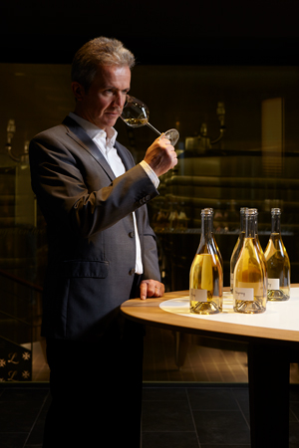

クリエイション

“クリエイション”は、ランソンが追求する透明性と誠実さの象徴。
スタンダードキュヴェにもQRコードを通じて収穫年や使用クリュ、リザーヴワインの比率、熟成期間などの詳細情報を開示し、ワインへの自信と飲み手への敬意を表しています。
ブラック・クリエイションやロゼ・クリエイションに刻まれた番号は、ファーストリリースからのブレンド回数を示します。
例えば、「258」は1760年より数えて258回目のブレンドであり、ベースワインは2018年収穫分であることを意味します。
知ることで深まるシャンパーニュ体験——それが、クリエイションの目指す世界です。

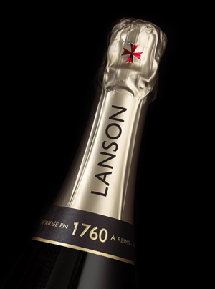

メゾンの詳細はこちら
Champagne Lanson
写真のバナーでもテキストボタンでも可能

Concept
Collection
写真ナシのボタンでお願いします

Collection
Concept Maison Collection Ambassador News

Collection

ブラック クリエイション
ロゼ クリエイション
ブラン・ド・ブラン
ホワイト・ラベル セック
ページ内リンク
ページ内の該当商品部分にジャンプする

ヴィンテージ
ノーブル・シャンパーニュ
ノーブル・シャンパーニュ
ブラン・ド・ブラン

ブラック クリエイション

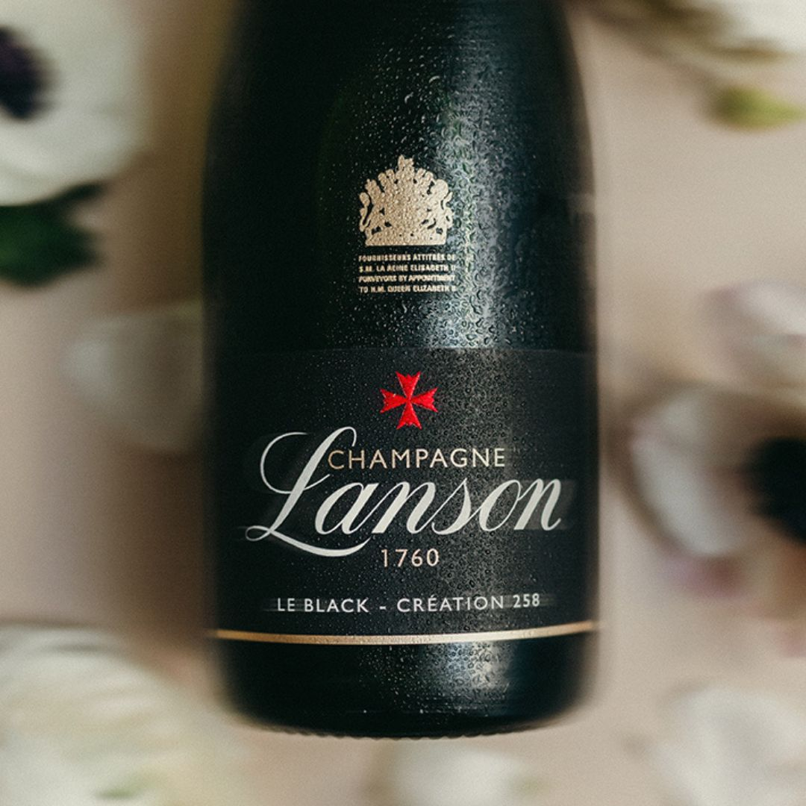

ピノ・ノワールの力強さとシャルドネのエレガンスが見事に調和。 マロラクティック醗酵を殆ど行わないことで生まれる鮮やかな酸が、純粋な果実味とともに際立ちます。 リザーヴワインを豊富に用いることで複雑さと深みを与えながら、食前酒から料理とのペアリングまで幅広く楽しめる、洗練された一本です。 ブドウ品種：ピノ・ノワール、シャルドネ、ピノ・ムニエ グラン・クリュ & プルミエ・クリュ使用比率：約50%
750ml

アンコルクへリンク
https://www.uncork.shop/shop/r/rchampagne-lanson/
写真にもリンクをつけますがすべて同じリンクです
online shop →

ハーフ 375ml
マグナム 1,500ml
ジェロボアム 3,000ml
ギフトボックス入

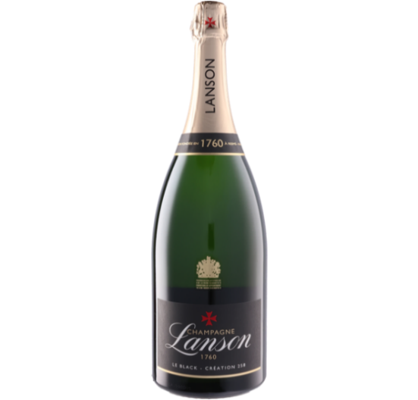
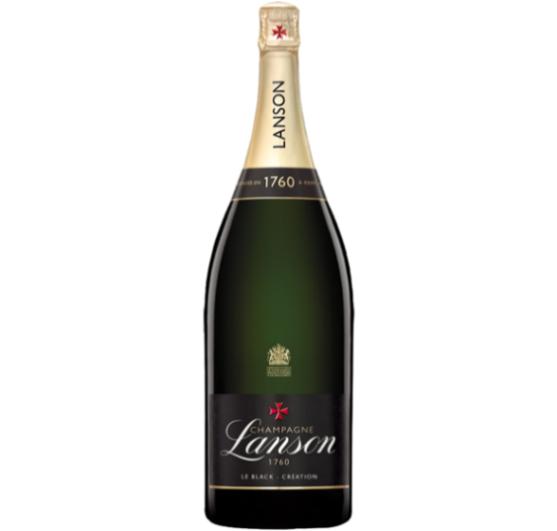
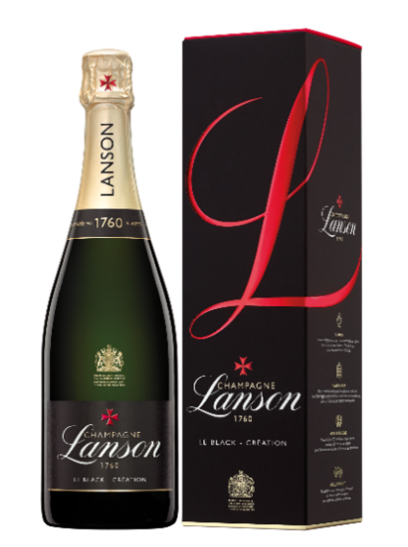
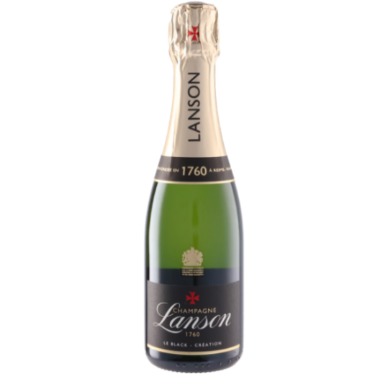

サイズ違いを展開
スマホの場合
2商品ずつ2段（サイズ違い1商品のときもあるが、変にははらないだろう）

online shop →

ロゼ クリエイション

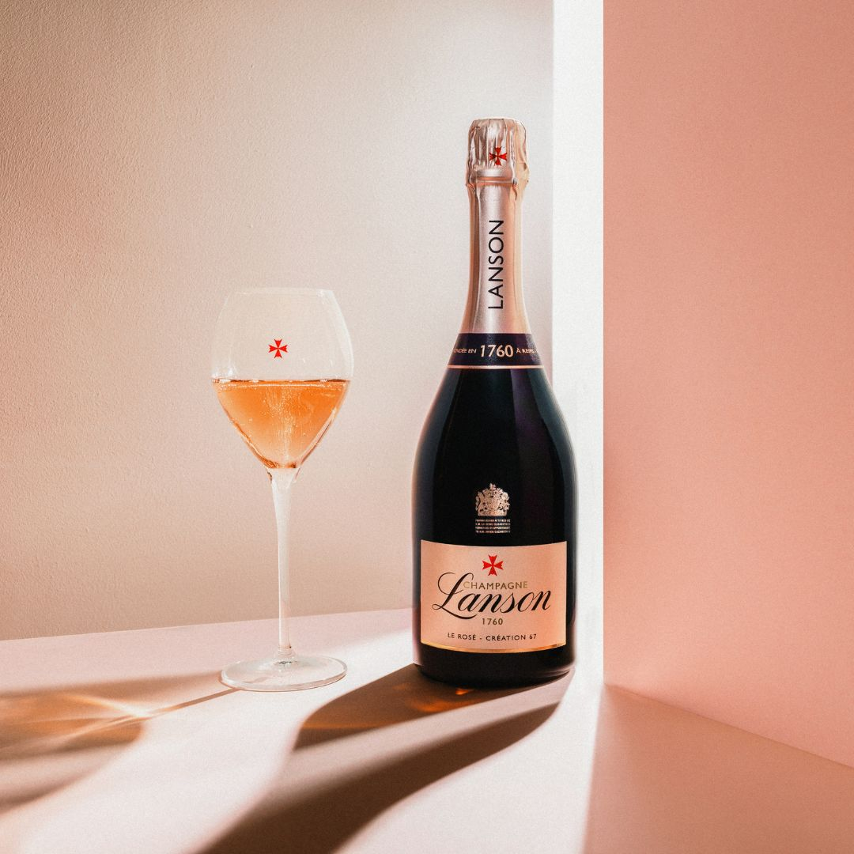

赤い果実の華やかな香りと、繊細で生き生きとした酸が印象的なロゼ・シャンパーニュ。 マロラクティック醗酵を殆ど行わないことで、フレッシュな果実味とピュアな酸が際立ち、長い余韻へとつながります。 アペリティフから料理、デザートまで、多彩なペアリングに寄り添う、上品で表情豊かな一本です。 ブドウ品種：ピノ・ノワール、シャルドネ、ピノ・ムニエ グラン・クリュ & プルミエ・クリュ使用比率：約50%
750ml

ハーフ 375ml
ギフトボックス入

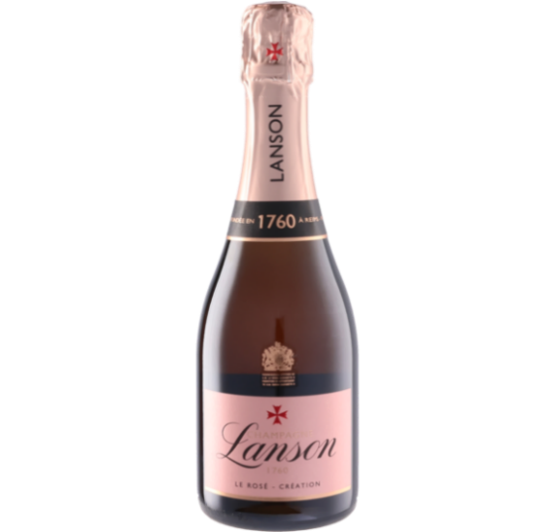
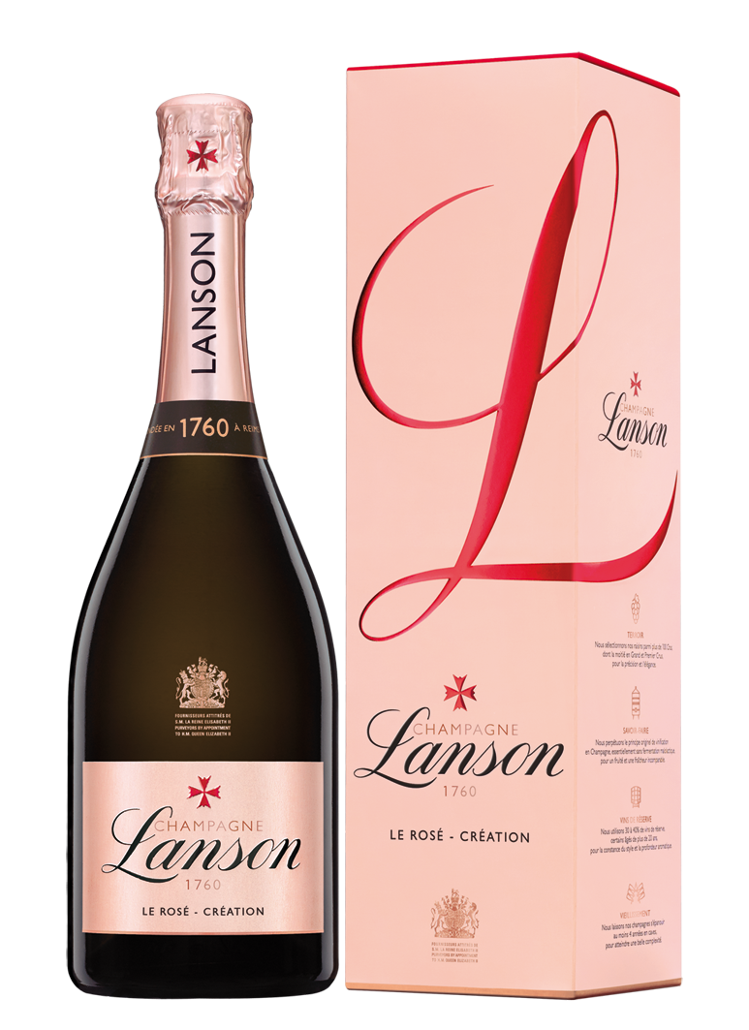

online shop →

ブラン・ド・ブラン

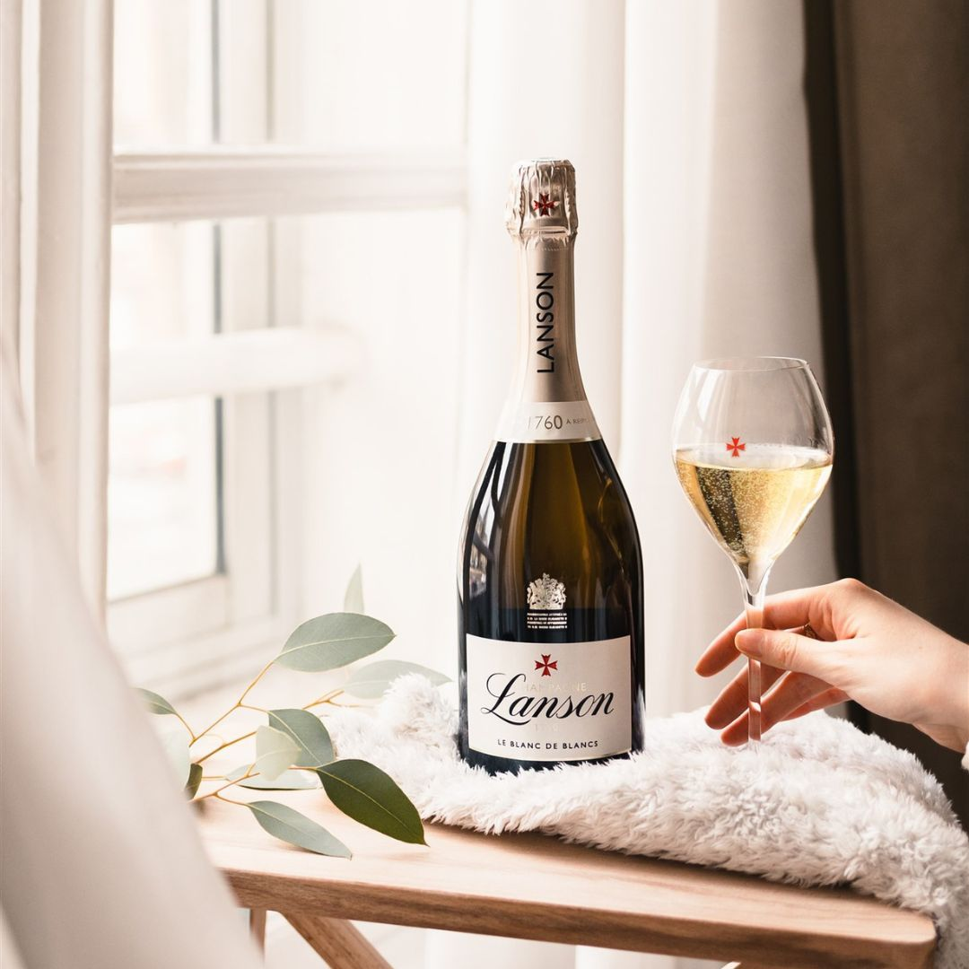

シャルドネ100％で造られる、ミネラル感と繊細な酸が際立つエレガントなスタイル。 フレッシュな柑橘の香りに加え、長期熟成によるクリーミーな質感が余韻を深めます。 マロラクティック醗酵を殆ど行わないことで、ピュアで伸びやかな酸が際立ち、魚介類や和食との相性も抜群です。
ブドウ品種：シャルドネ グラン・クリュ & プルミエ・クリュ使用比率：約70%
750ml

ギフトボックス入

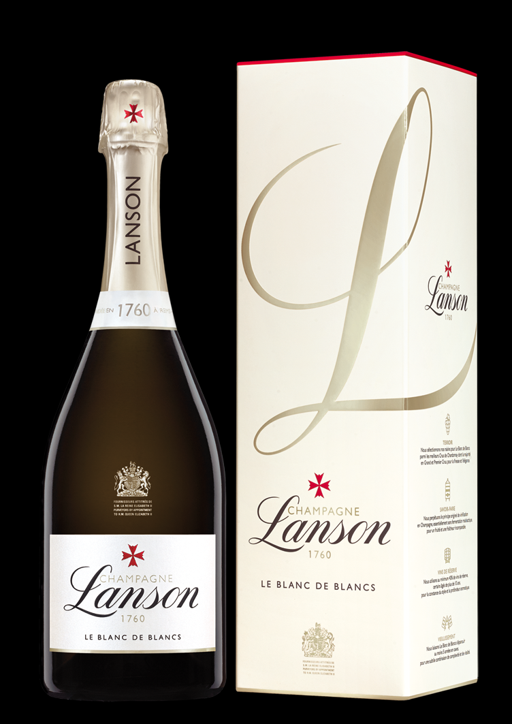

online shop →

ホワイト・ラベル セック

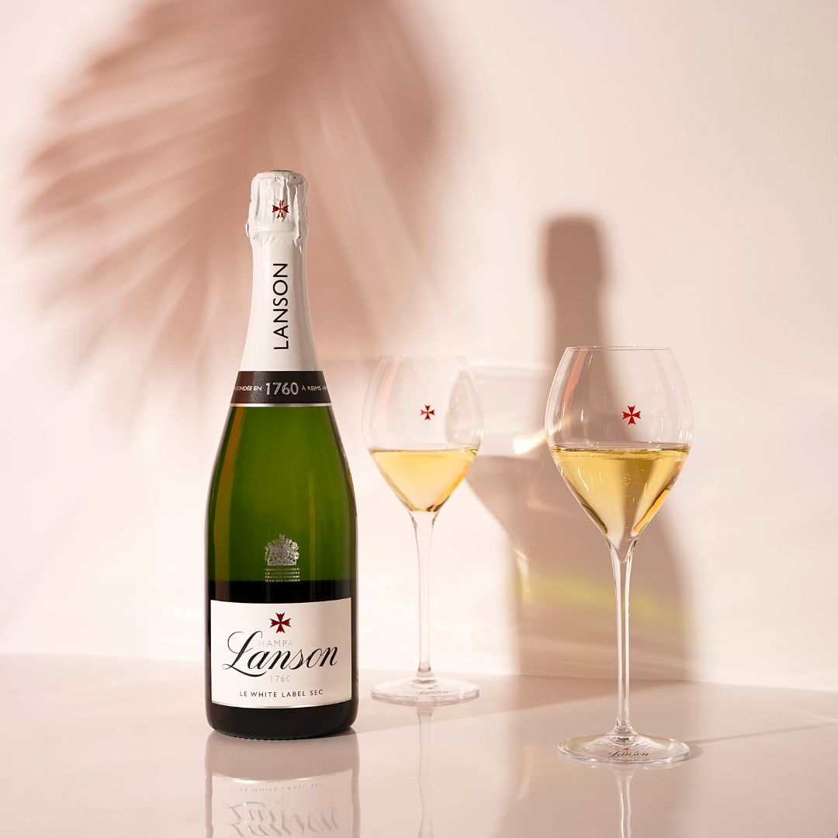

白桃や洋梨、ハチミツを思わせる芳醇なアロマと、やや甘口の味わいが魅力。 適度な甘みとフレッシュな酸のバランスが取れ、デザートはもちろん、スパイスを使った料理とも好相性。 食事の締めくくりや特別なシーンを華やかに彩る一本です。
ブドウ品種：ピノ・ノワール、シャルドネ、ピノ・ムニエ グラン・クリュ & プルミエ・クリュ使用比率：約50%
750ml

online shop →

ヴィンテージ

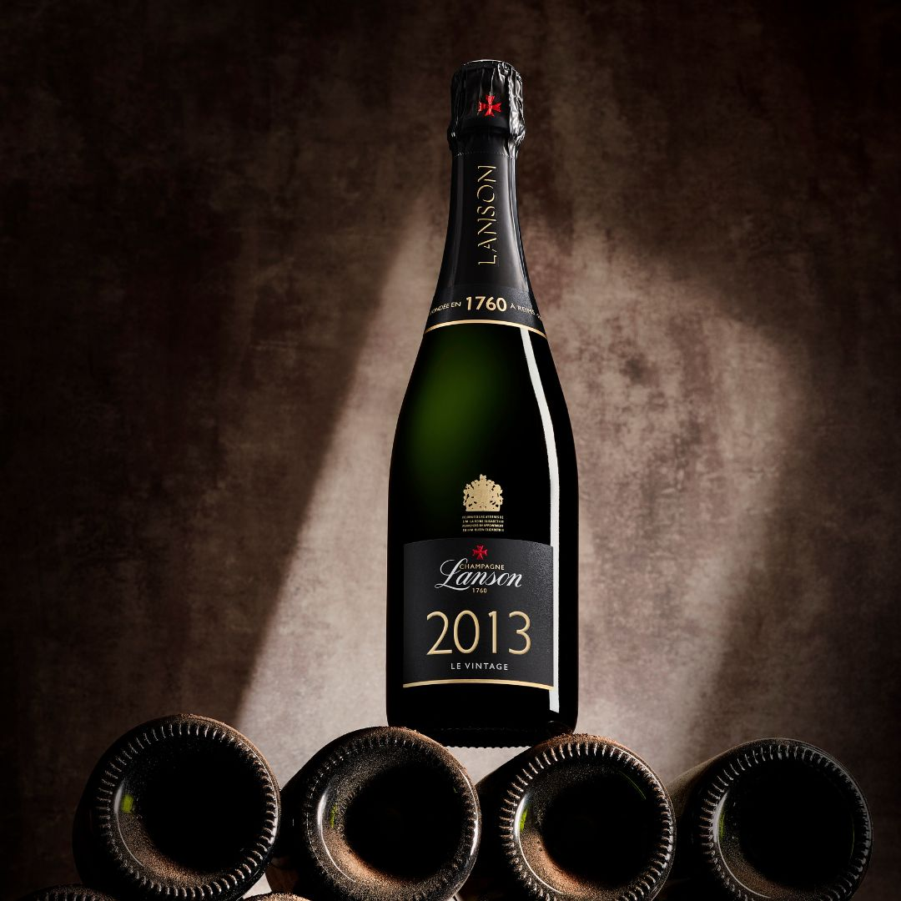

特定の年に収穫されたブドウのみを使用し、その年ならではの個性を映し出す一本。 マロラクティック醗酵を行わないことでフレッシュさを保ちながら、長期熟成に耐える骨格を備えています。 熟成によって生まれる複雑味と、シャープな酸のコントラストが魅力で、ヴィンテージごとに異なる表情を楽しめます。 ブドウ品種：ピノ・ノワール、シャルドネ グラン・クリュ & プルミエ・クリュ使用比率：100％
750ml

online shop →

ノーブル・シャンパーニュ

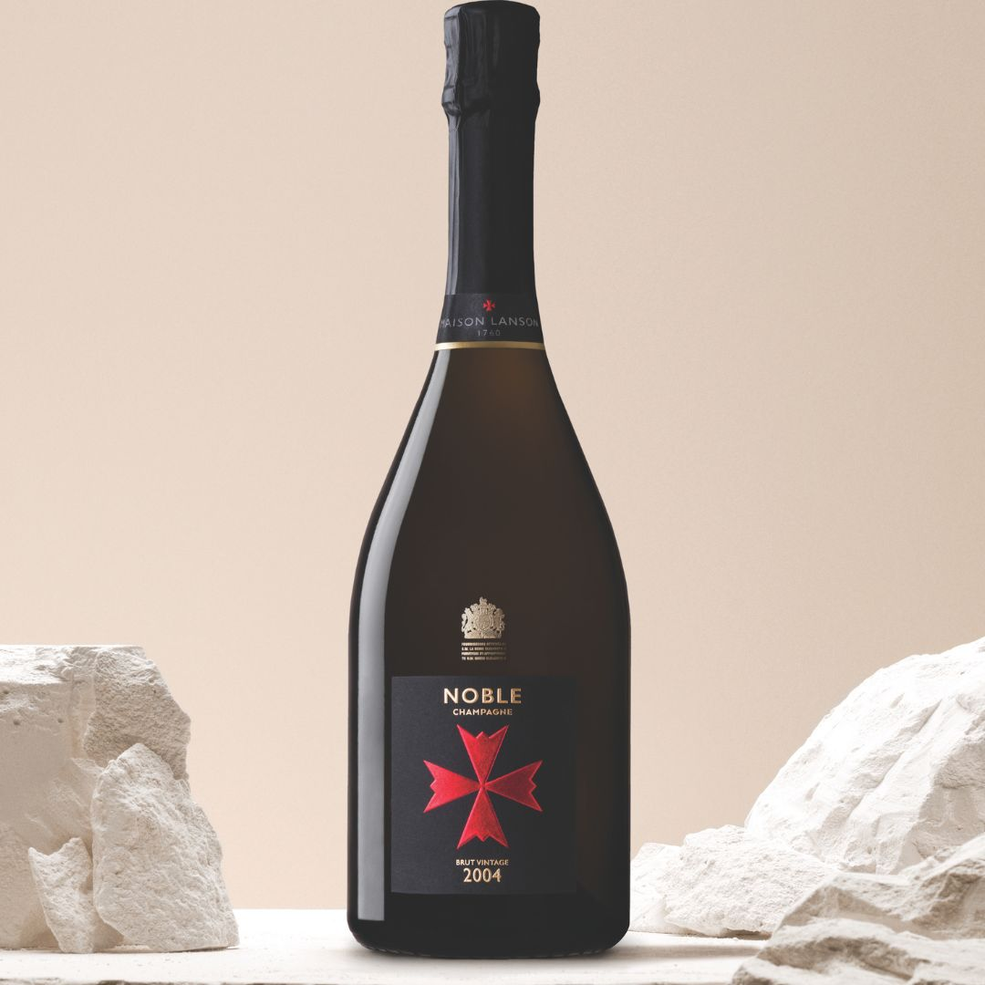

黄金色の輝きに、きめ細やかな泡が生き生きと立ちのぼる。 ランソンの頂点に立つトップキュヴェにふさわしい、気品と迫力を兼ね備えた一本です。 選び抜かれた年のブドウのみを使用し、長期熟成によって洗練された複雑味と鮮やかな酸が美しく調和。 ブドウ品種：シャルドネ、ピノ・ノワール グラン・クリュ 使用比率：100％
750ml

online shop →

ノーブル・シャンパーニュ ブラン・ド・ブラン

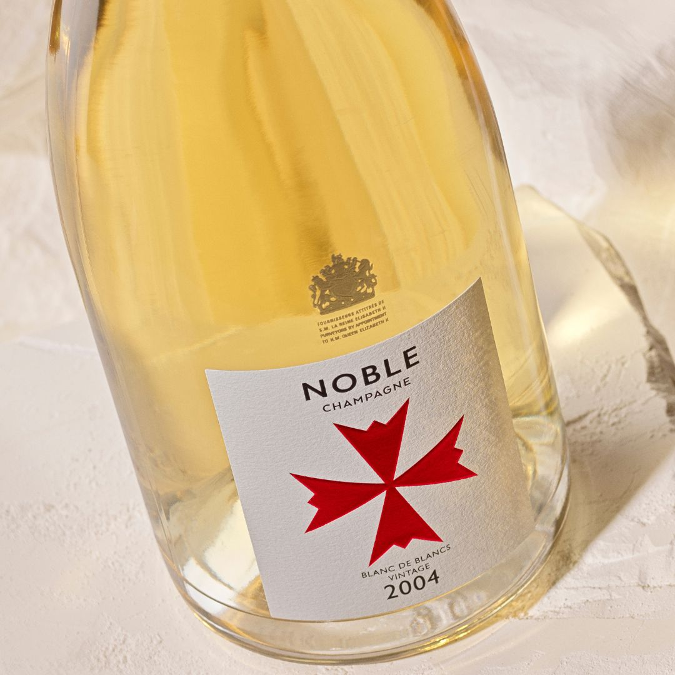
シャルドネのピュアな表現を追求した、エレガンスあふれるトップキュヴェ。 ミネラル感と上品な酸が美しく際立ち、長期熟成によって複雑味とクリーミーな質感が重なります。 マロラクティック醗酵を行わないことで、フレッシュで芯のある酸が印象を引き締め、食前酒はもちろん、シーフードや白身肉とのペアリングにも最適です。 ブドウ品種：シャルドネ グラン・クリュ 使用比率：100％
750ml

online shop →

Concept
Maison

Ambassador
Concept Maison Collection Ambassador News

Ambassador

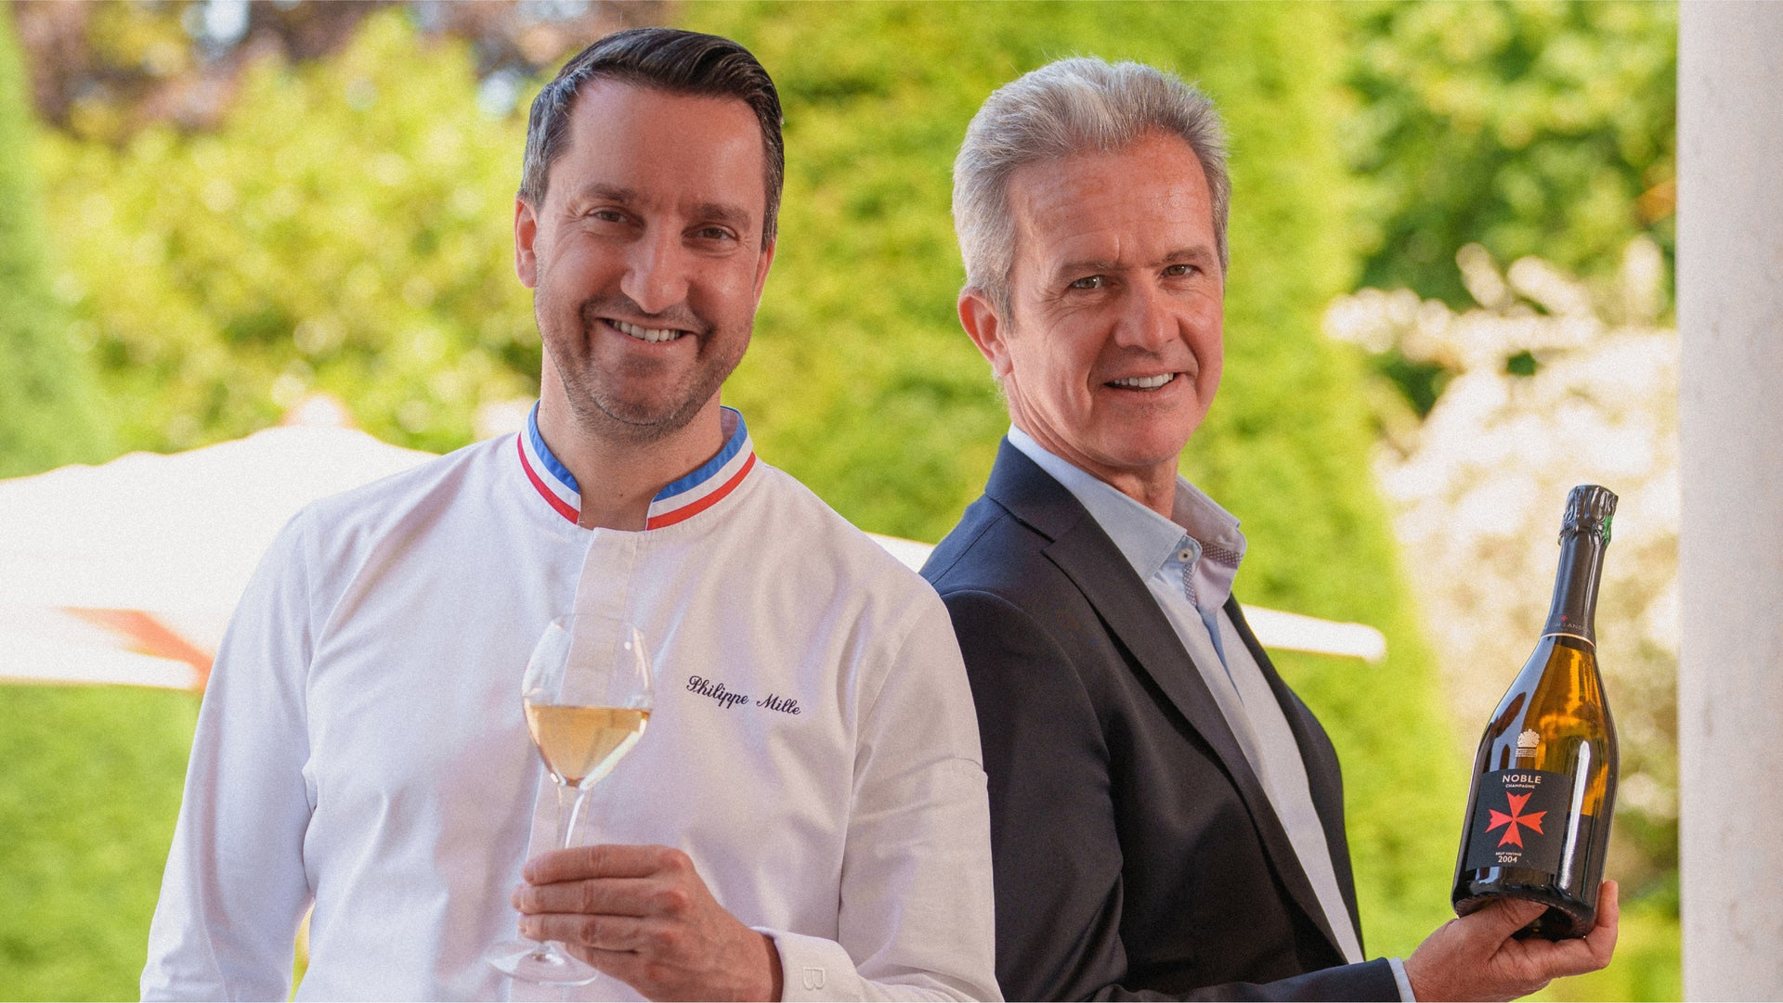

フィリップ・ミル氏

Ambassador
フランス・ブルターニュ出身のシェフで、ミシュラン二つ星を獲得した実力派。
パリの「ル・カンティーヌ・デ・トロワグロ」や「ル・ブリストル」で研鑽を積み、2009年にランスの「ル・パルク（ドメーヌ・レ・クレイエール）」のエグゼクティブシェフに就任。現在は独立し、ランスでArbane（アルバン）をオープン。
フランス料理の伝統を守りつつ、素材の持ち味を最大限に引き出す洗練されたスタイルで高い評価を得る。
ランソンのブランドアンバサダーとして、シャンパーニュと料理のペアリングを追求。
マロラクティック醗酵を行わないランソンのフレッシュな酸とミネラル感を活かし、シーフードや野菜を中心とした繊細なマリアージュを提案。
シャンパーニュの新たな楽しみ方を世界に発信している。
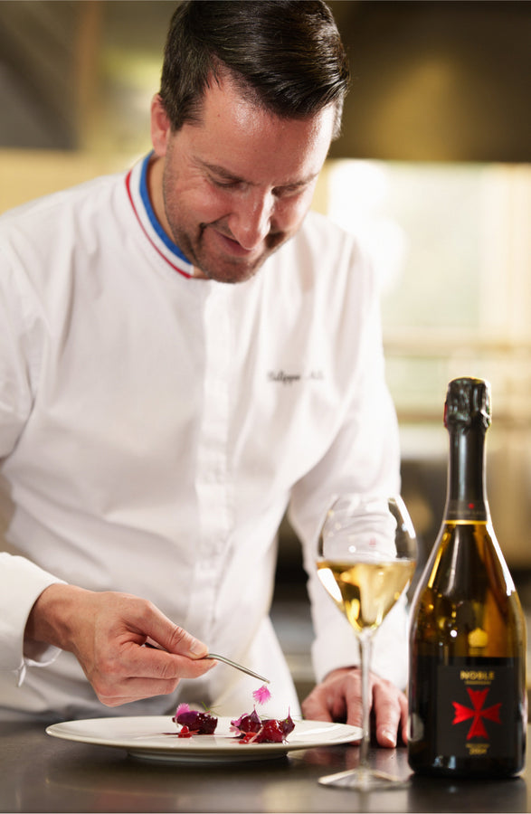

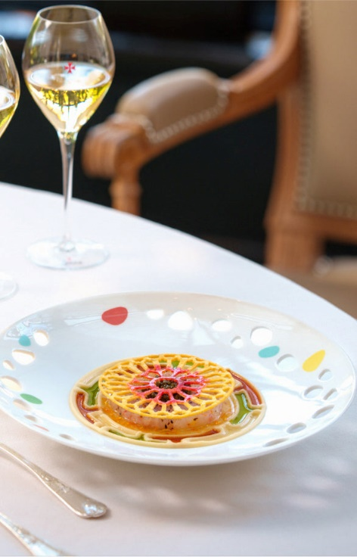

写真があればギャラリーっぽく

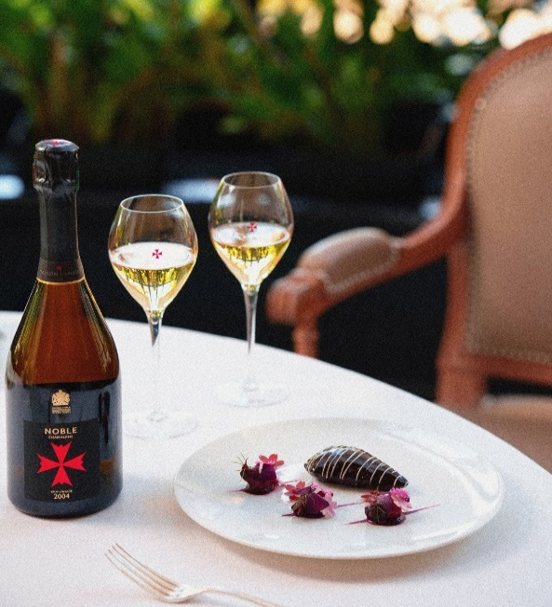

Top
Collection

News
Concept Maison Collection Ambassador News

News

2025.4.30
仮）フランス大使館イベント ↗

2025.3.25
仮）生産者来日ディナーTokyo ↗

リンク先は公式サイトのニュース
別タブで開く
2025.3.15
仮）関係者セミナー開催のお知らせ ↗

2025.3.10
仮）フランス大使館イベント ↗

2025.3.05
仮）生産者来日ディナーTokyo ↗

2025.3.01
仮）関係者セミナー開催のお知らせ ↗

Top
Collection

